Images
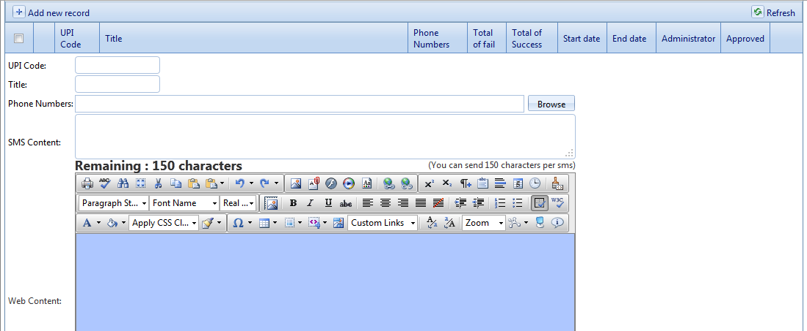

User click Add new record và hiển thị ra form này.

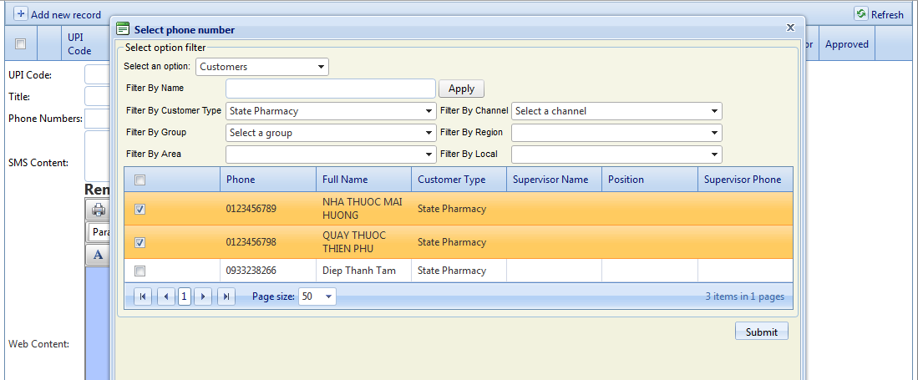

Sau đó thực hiện 1 số thao tác filter dữ liệu để chọn Customer hoặc Salesmen.

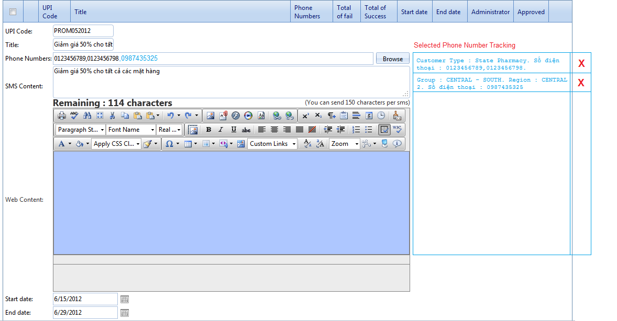

Sau khi user nhấn nút Submit thì mình sẽ lưu lại các thao tác đó vào list kế bên. Đan có thể tách số điện thoại ra riêng 1 column luôn cũng được để viết code xử lý cho dễ.

Khi user click vào nút X của row nào thì xóa row đó đi và đồng thời remove các số điện thoại của row đó ra khỏi danh sách "Phone Numbers"

